20210408-10
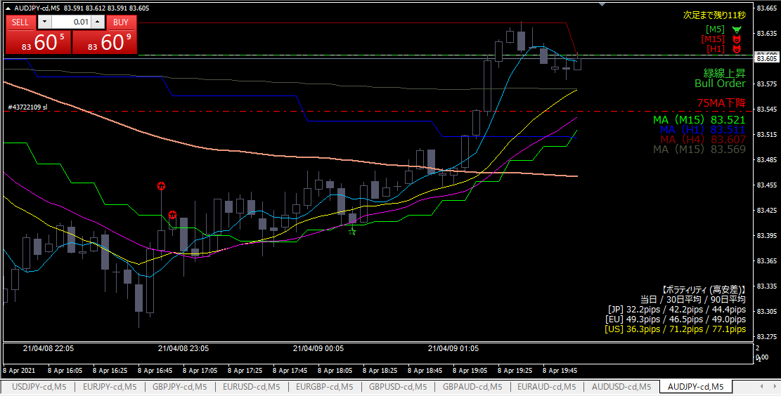
ロング

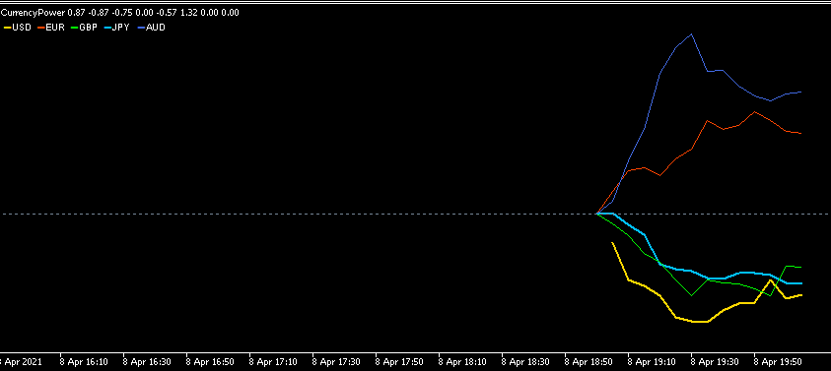

エントリー根拠
 | オージーが上向き再開、円がダラダラ弱い

損切
 | 直近安値を下回ったら

利確
 | 直近高値

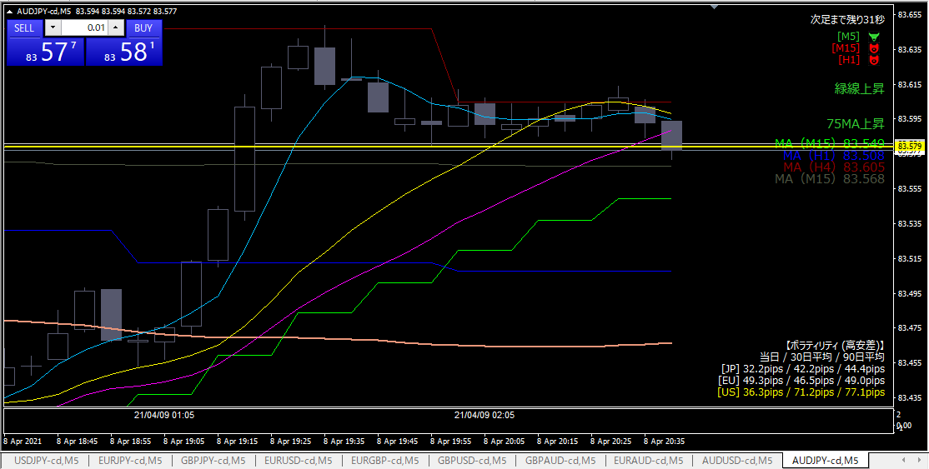

損切

損切根拠
 | 予定通り、直近安値を下回ったから

反省点
 | 全然価格が動かない時間帯に入ってしまった。決着がつくまで40分以上。

20210408-09
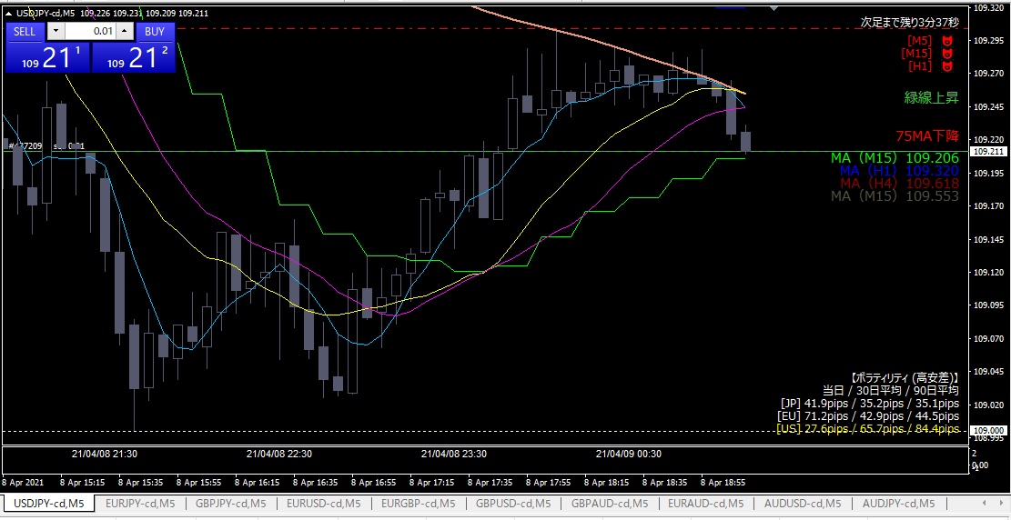

ショート

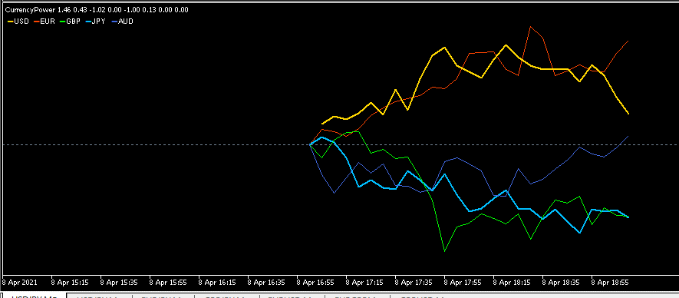

エントリー根拠
 | しばらく膠着している状態からドルが弱くなり始めた。
 | →オージーが強くなってきているので、オージードルにしておけば良かったか

損切
 | エントリーした足を上回ったら

利確
 | 水色水平線までひっぱれたら上出来

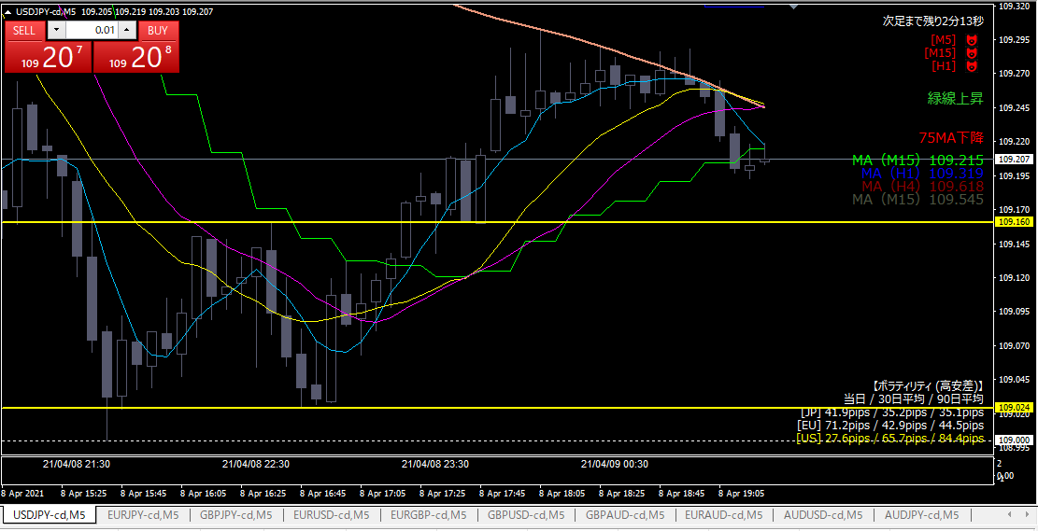

利確

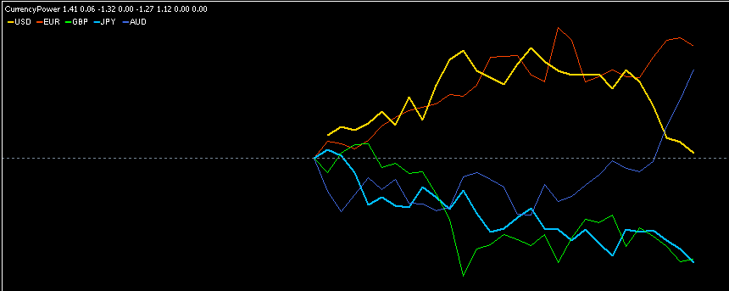

利確根拠
 | ドルは弱いが、円も弱いため微利益で逃げた

反省点
 | エントリー直後に気づいたことだが、通貨の組み合わせを間違えた。オージードルのロングにすべきだった。

20210408-08
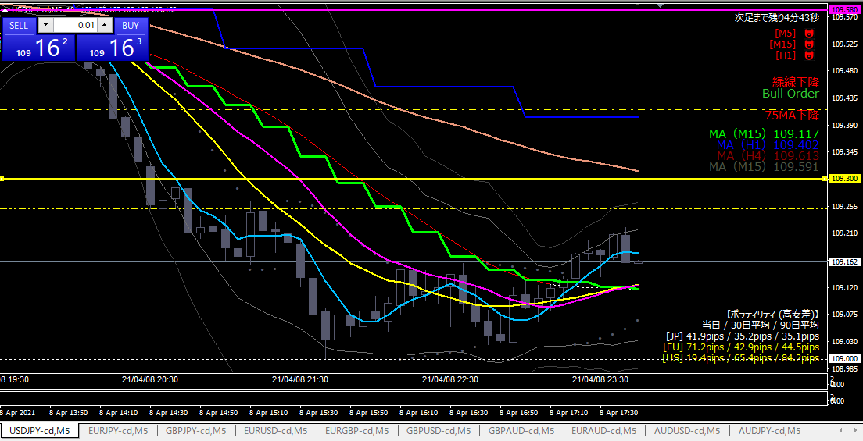

ロング

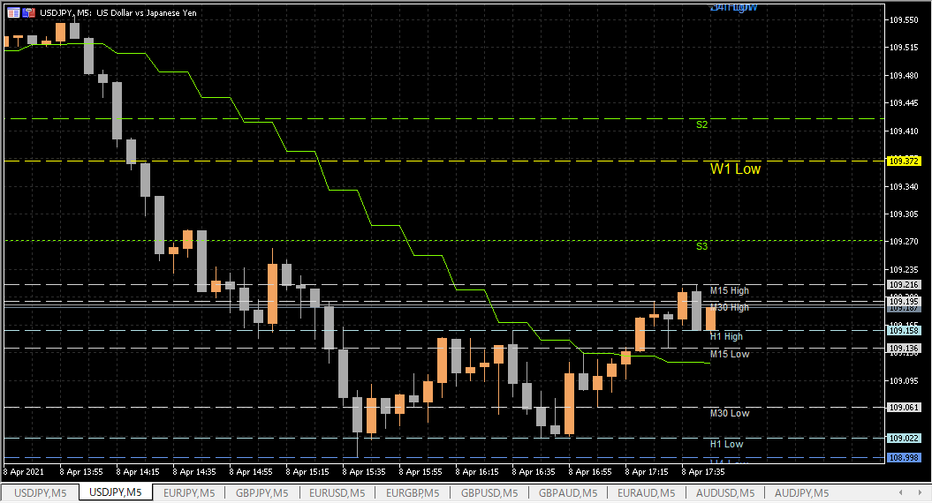

エントリー根拠
 | 下図、水色水平線を超えて、押し目を付けたと判断。
 | 対円の通貨も同じような動きをしている。

損切
 | 下図、水色水平線を実体が下回ったら

利確
 | S3ピボットを超えたら先週の最安値まで

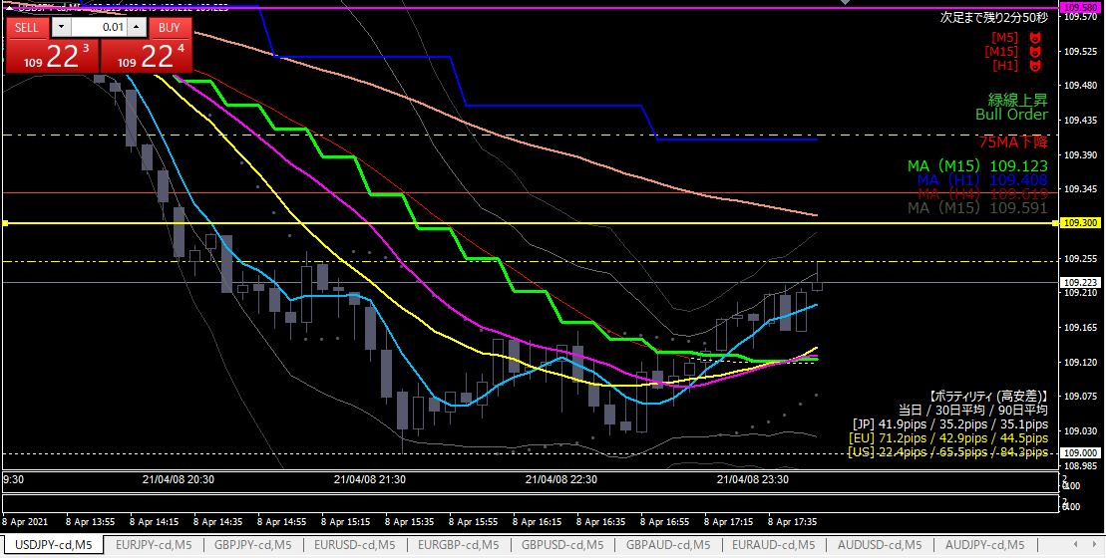

利確

利確根拠
 | 黄色点線に跳ね返されたと判断

反省点
 | いくらなんでも早すぎたか

20210408-07
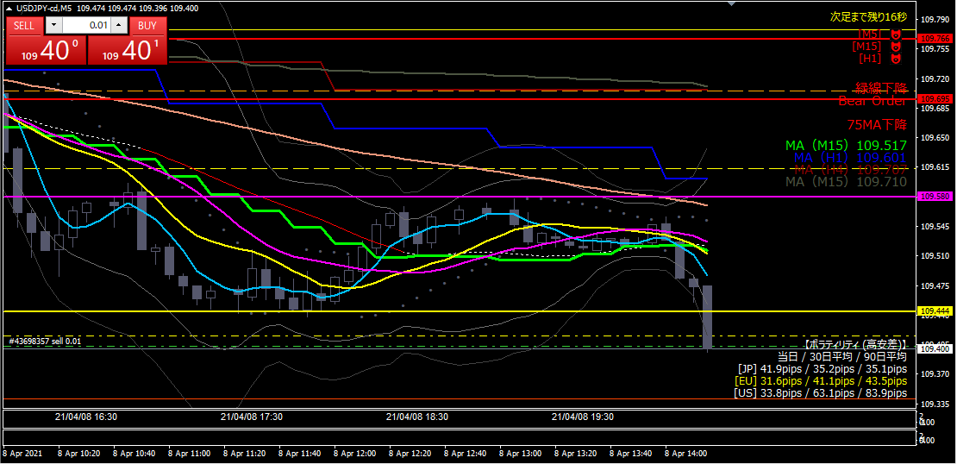

ショート

エントリー根拠
 | 円最強、ドル最弱
 | 直近安値（黄色水平線）とピボット（黄色点線）のラインを勢いよく抜いた

損切
 | 直近安値を超えたら

利確
 | 決めていない

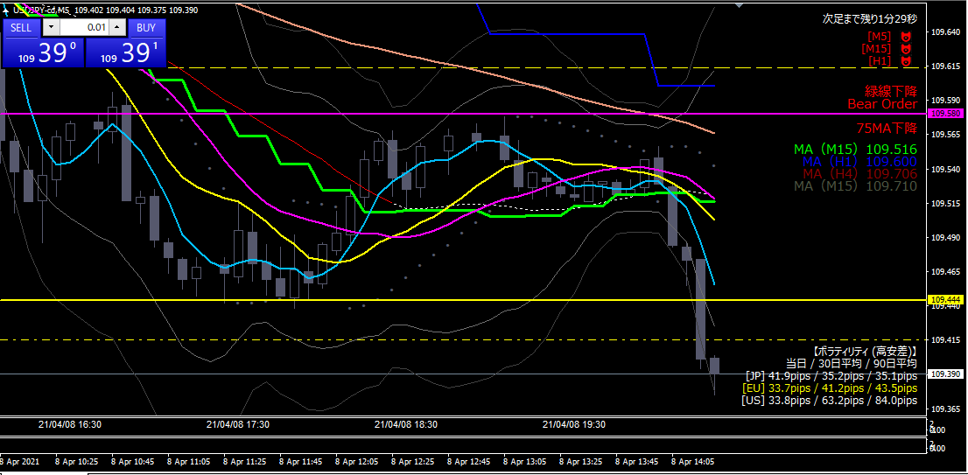

利確

利確根拠
 | （下図）ちょうど日足の節目に差し掛かっていたので、いったん跳ね返されると判断した。
 | もしこのラインを勢いよく抜けたら、下落トレンドが相当強いとみて、ショートを入りなおす。

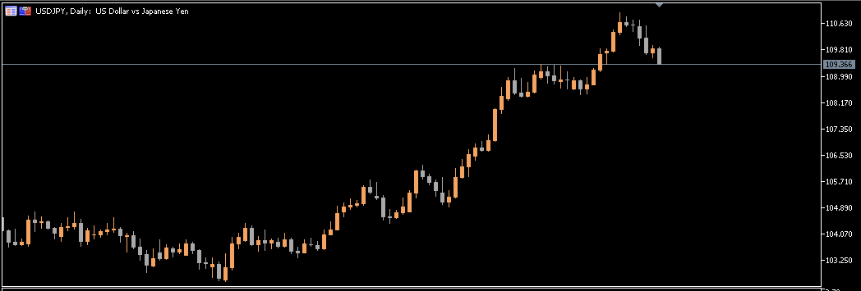

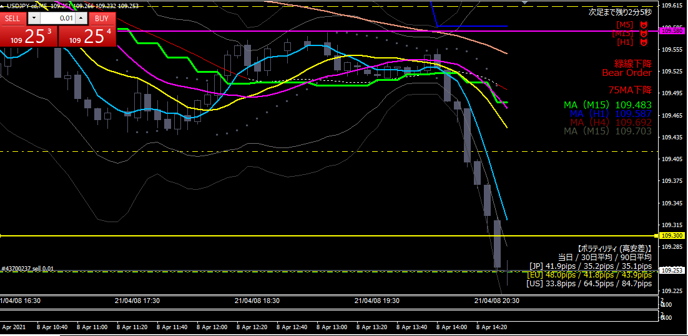

ショート

エントリー根拠
 | 日足ベースの水平線（黄色水平線）が強力な抵抗線になると判断した。

損切
 | 黄色水平線を実体が抜けたら

利確
 | 下値目標が無いので、キリ番（109.000）。

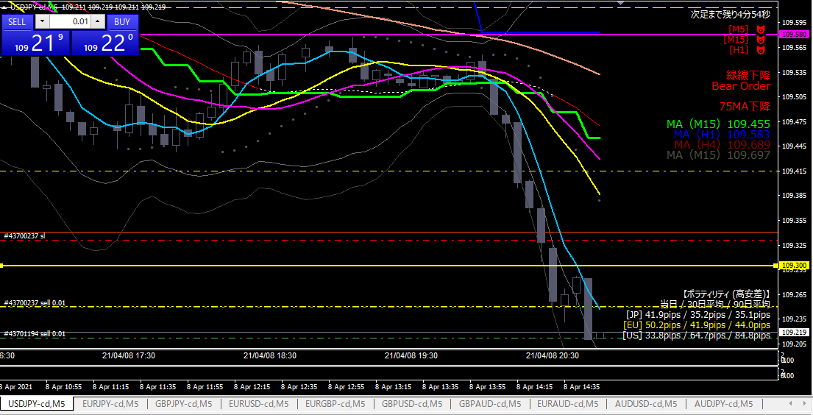

ショート追加

エントリー根拠
 | 動き始めたのでショートを追加した

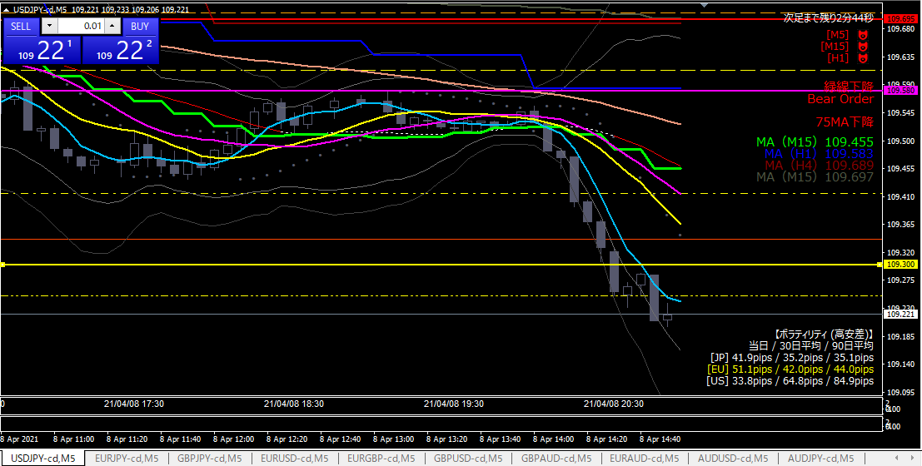

利確

利確根拠
 | 勢いが止まった。２発目は微損。

20210408-06
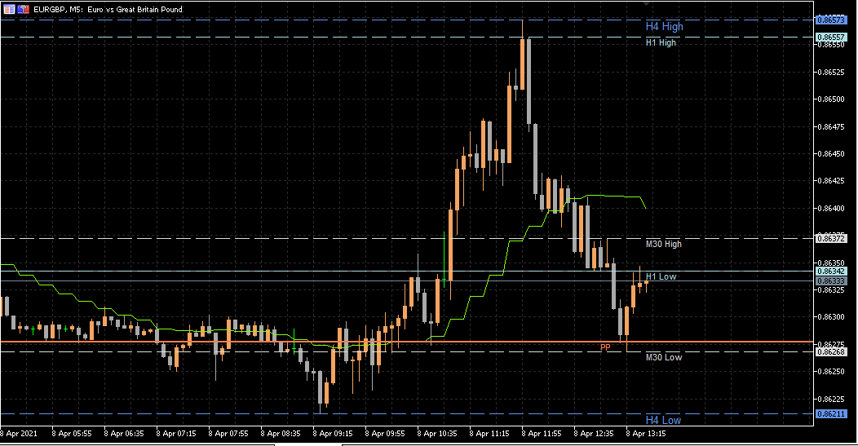

ショート

エントリー根拠
 | ユーロ最弱、ポンドが強い。
 | 過去１時間安値に跳ね返されると判断。

損切
 | 過去１時間安値を超えたら

利確
 | 過去30分安値
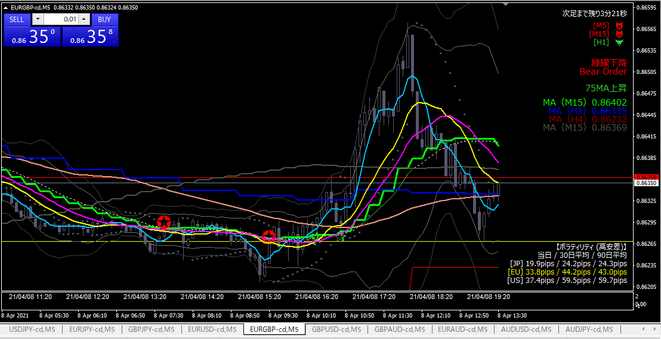

損切

損切根拠
 | 過去１時間安値を勢いよく抜けた

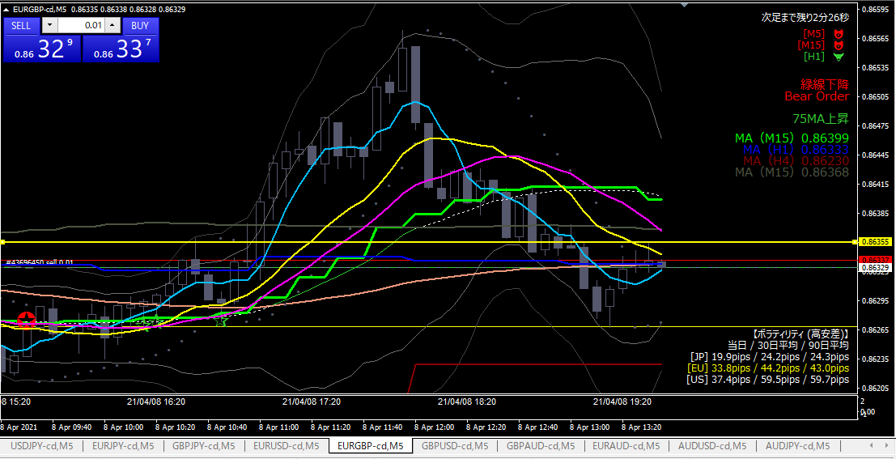

ショート

エントリー根拠
 | （上の続き）やっぱり上に抜けないと判断

損切
 | 黄色水平線を上に抜けたら

利確
 | 下の黄色水平線
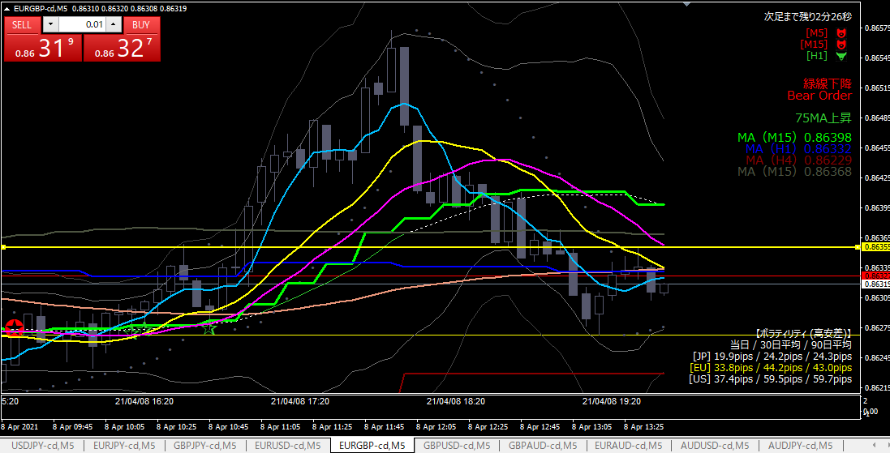

利確

利確根拠
 | 思ったように下がらないため、損が出る前に微利益で利確した。

20210408-05
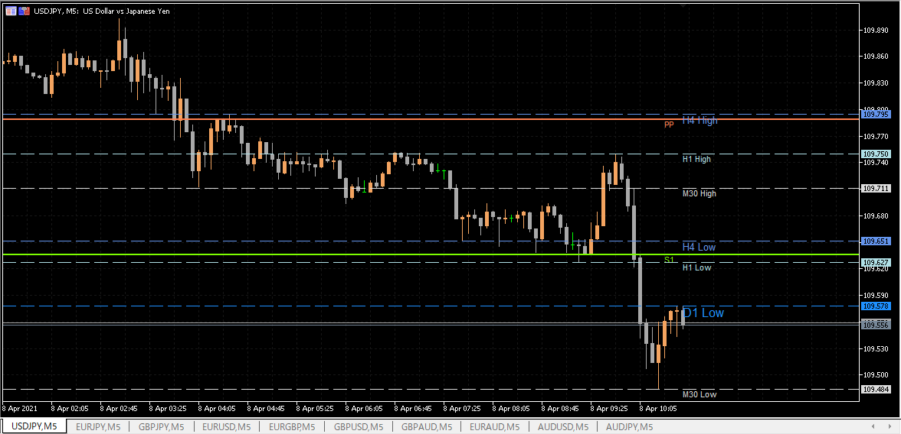

ショート

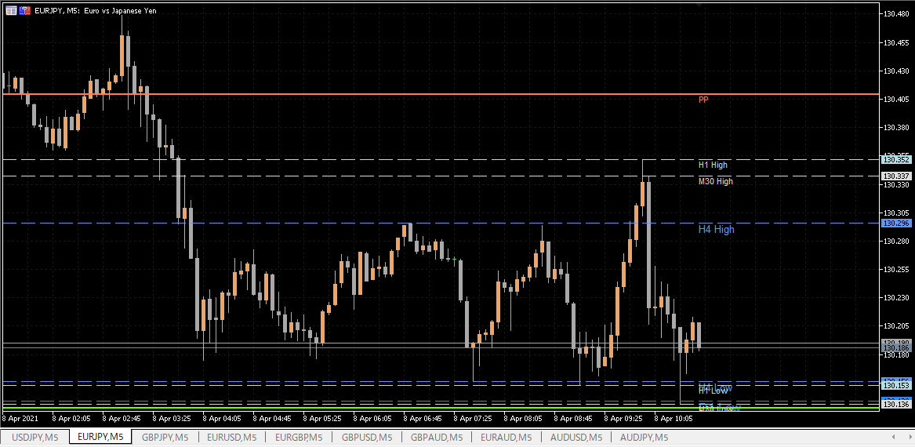
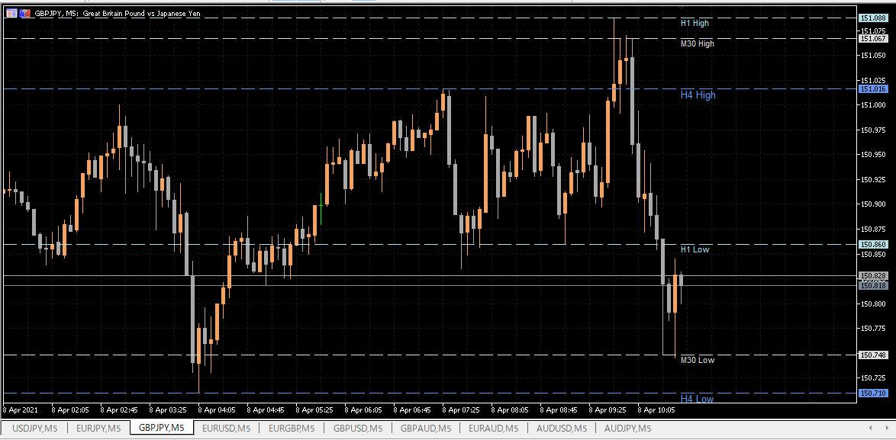

 | エントリー根拠
 |  | 過去N時間の水平線が意識されている中で、前日安値に押し返された。
 |  | 対円通貨も相関があり、下げ始めた。

 | 損切
 |  | 前日安値を実体が超えたら。

 | 利確
 |  | 直近安値

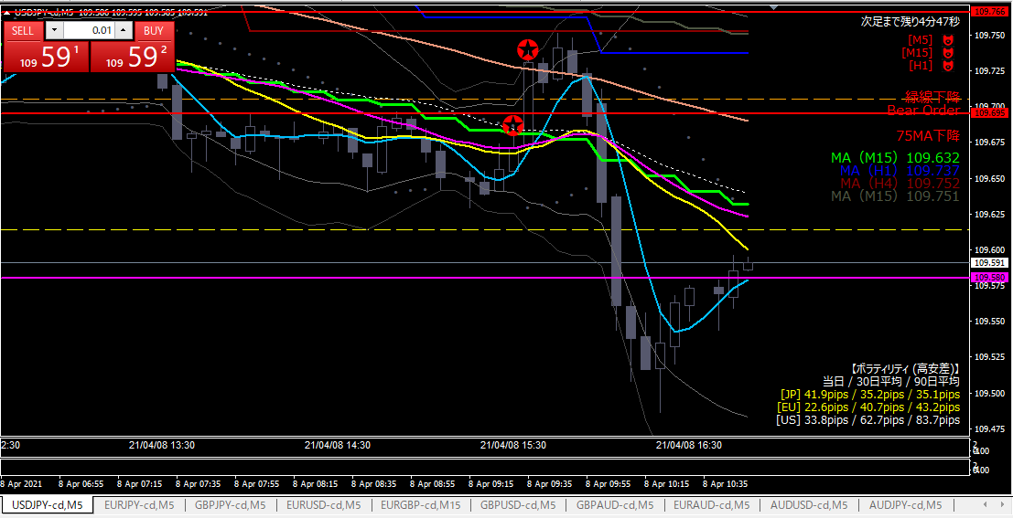

損切

その後・・・
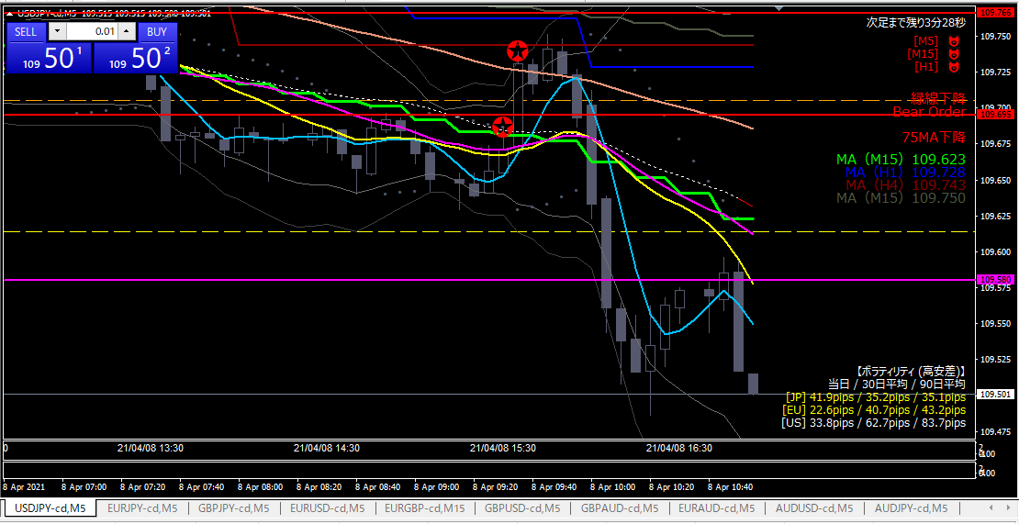

損切ポイント

 | 当初の想定通り下がっていった。
 | 基準線に対してきっちり止まるわけではないので、難しい。今回はダマシに引っかかった。

20210408-04
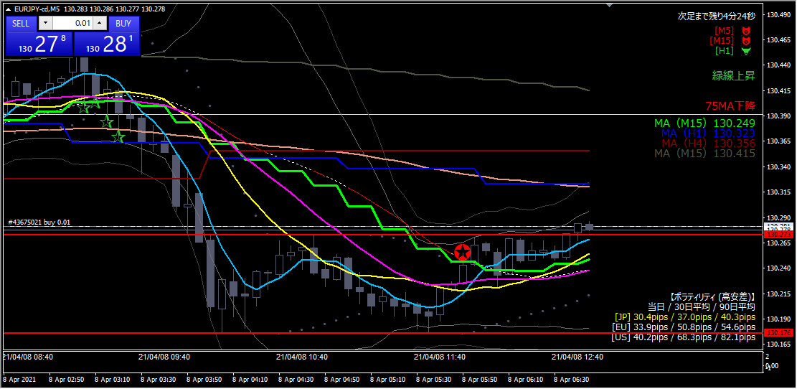

ロング

エントリー根拠
 | 赤線を抜けたので上昇トレンド発生と判断。
 | オージー円以外は対円に対して微相関あり。

損切
 | 赤線を割ったら。

利確
 | １時間MAと75MAを抜けるかどうか様子見。跳ね返されたら利確。抜けたら次の目標を探す。

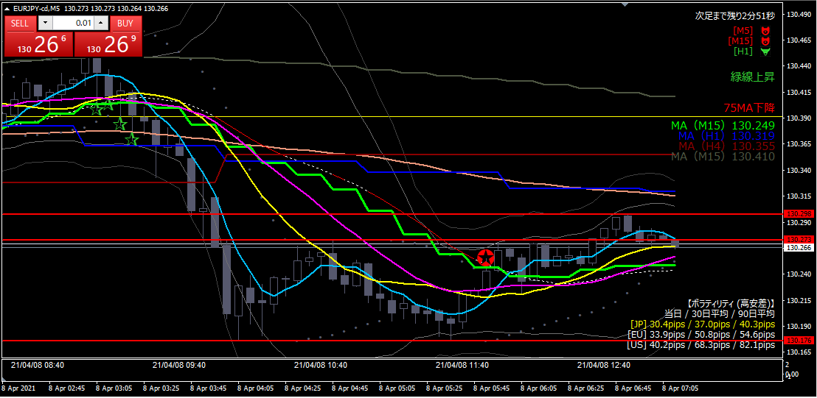

損切

損切根拠
 | 当初の予定通り赤線を割ったため。

反省点
 | 参加者が少ないのか、ほとんど動きが無い時間帯にエントリーしてしまった。

20210408-03
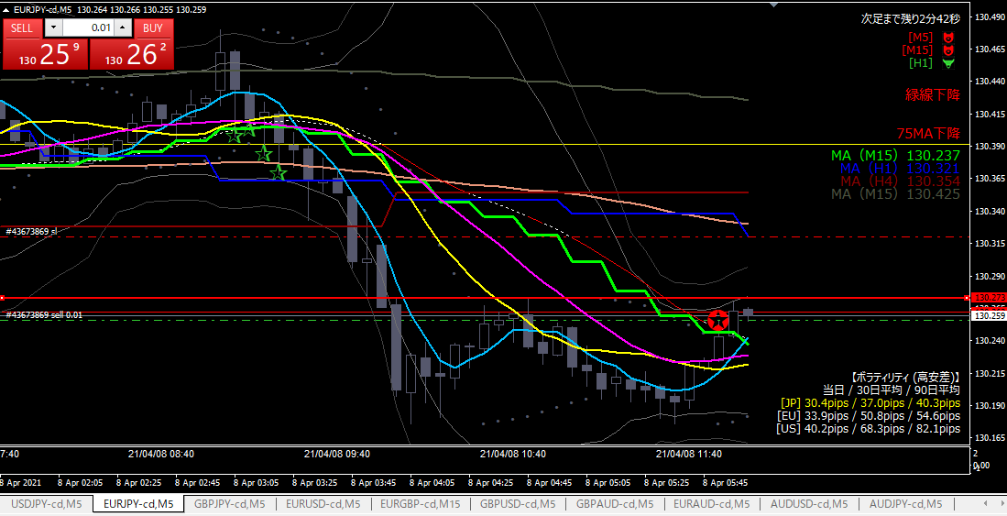

ショート

エントリー根拠
 | 直近意識されている赤線に戻された。
 | ユーロ、円ともに他の通貨との相関無し。

損切
 | 実体が赤線を超えた。

利確
 | 直近安値（青水平線）
 | 青水平線を抜けたらホールド。跳ね返されたら利確。

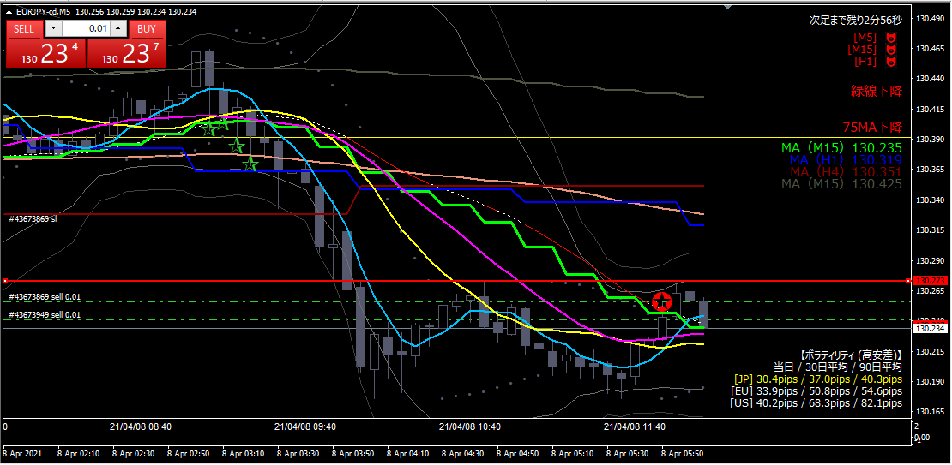

追加ショート

エントリー根拠
 | 下がり始めたと判断したため。

損切・利確
 | １発目と同じ
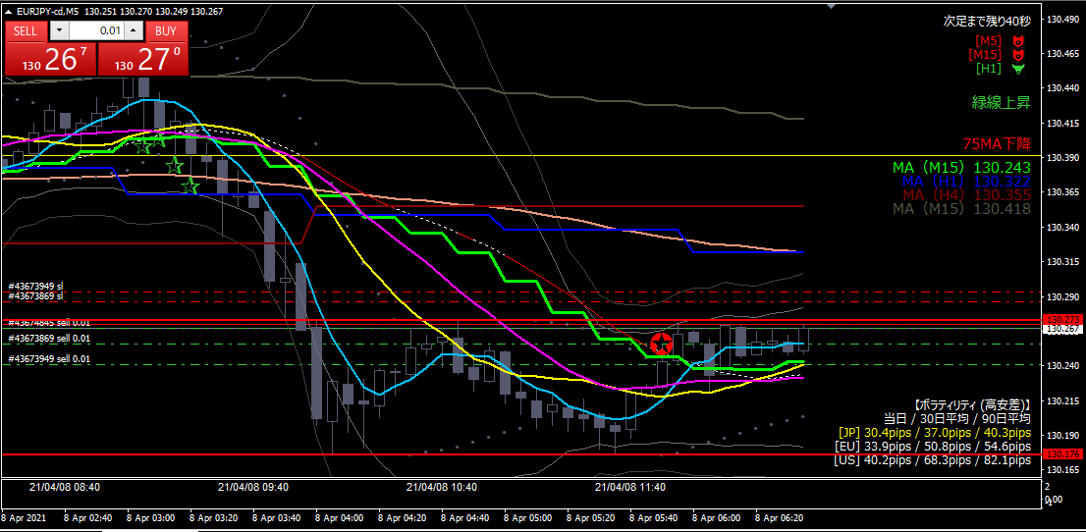

追加ショート

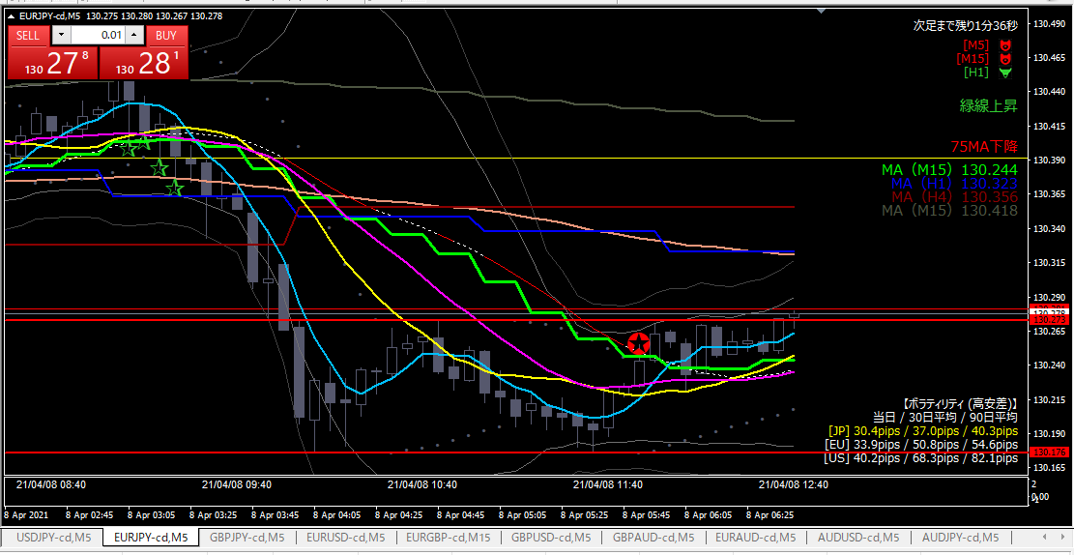

損切

損切根拠
 | 赤線を超えた

20210408-02
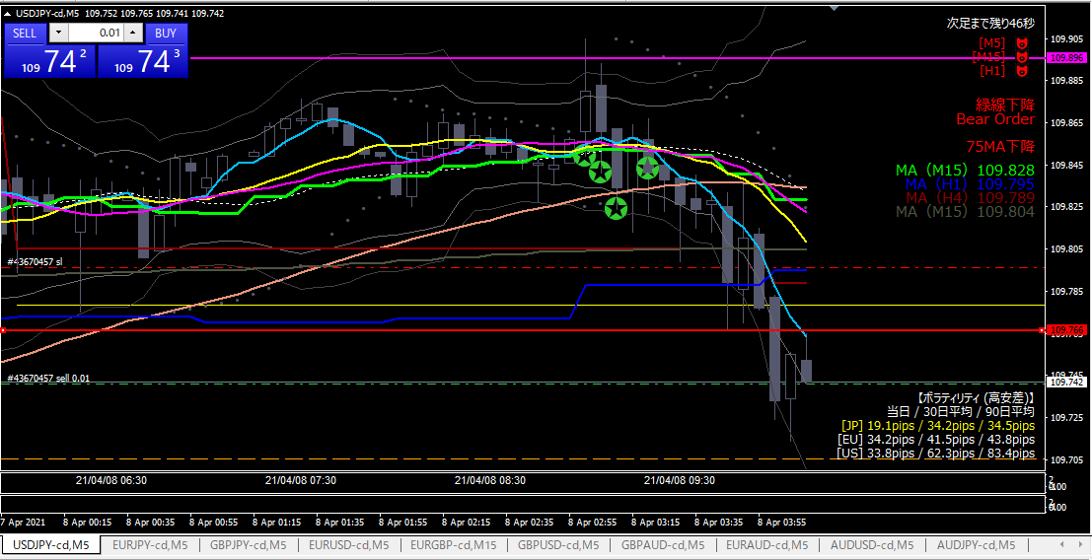

ショート

エントリー根拠
 | （前回参照）赤線で跳ね返された

損切
 | 赤線を超えたら

利確
 | 前回安値で跳ね返されたらそこで利確。
 | 前回安値を下回ったらさらに下に目標変更。

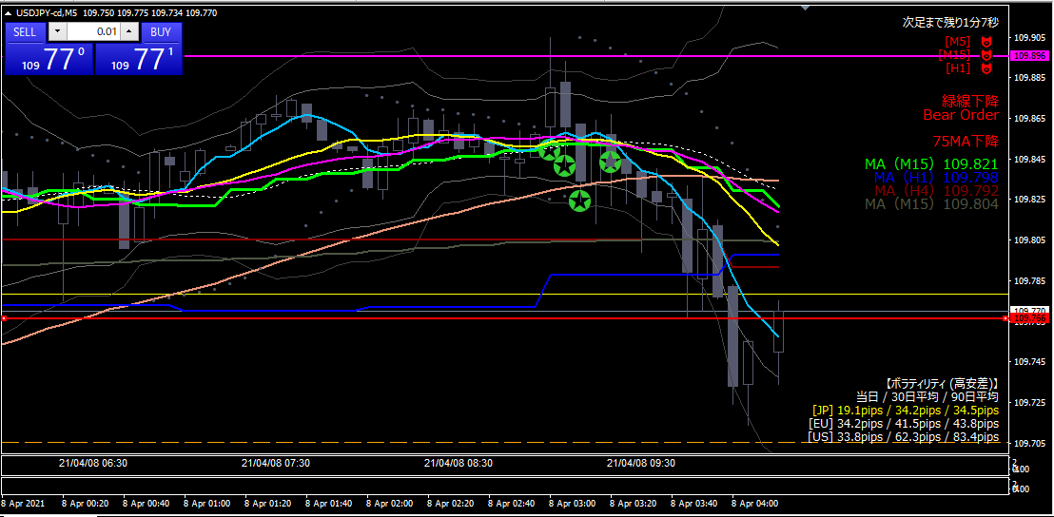

損切

損切根拠
 | 赤線を上回った

20210408-01
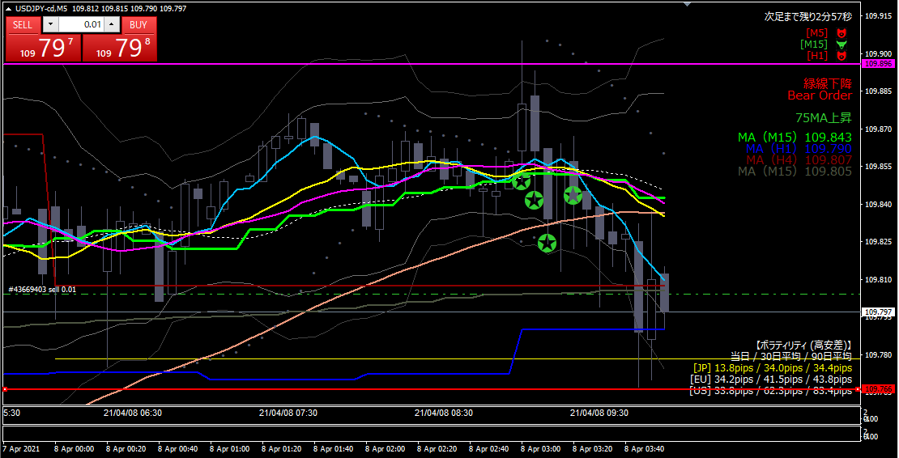

ショート

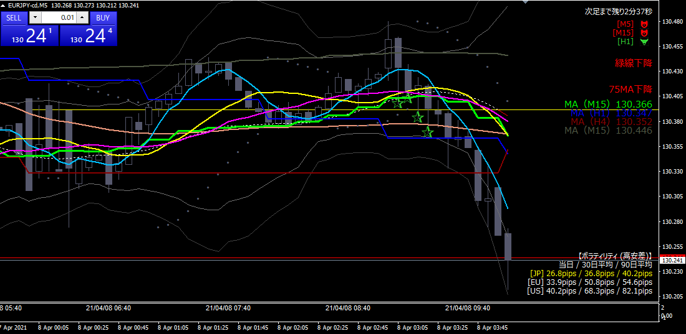
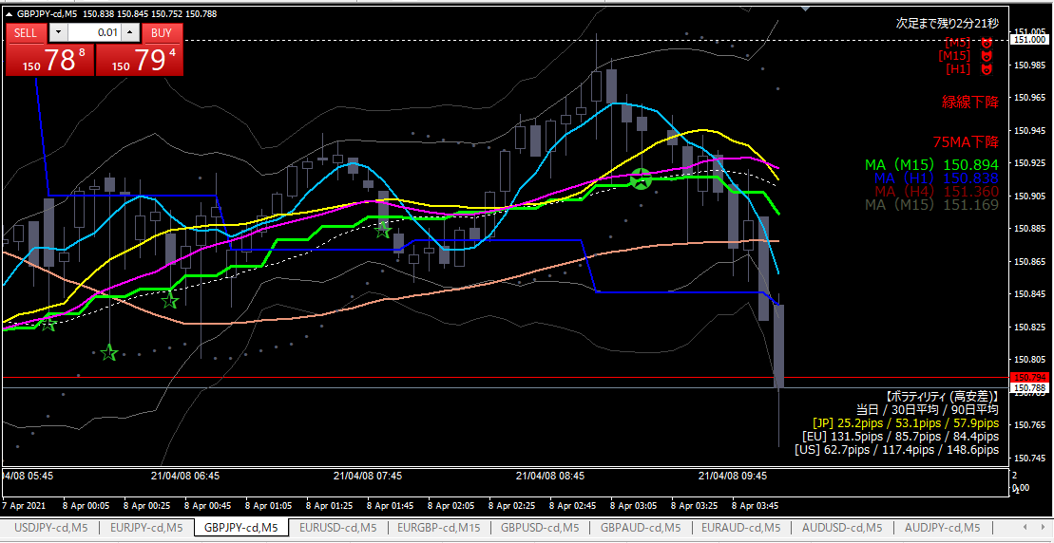

エントリー根拠
 | オージー以外は対円で連動
 | 水色水平線が過去２回意識されている
 | 一旦赤線までは落ちると判断した。

損切
 | 15分MAを実体が超えたら

利確
 | 赤線で跳ね返されたら、そこで利確。
 | 赤線を抜けたら週のピボット（下図オレンジ点線）を目標。

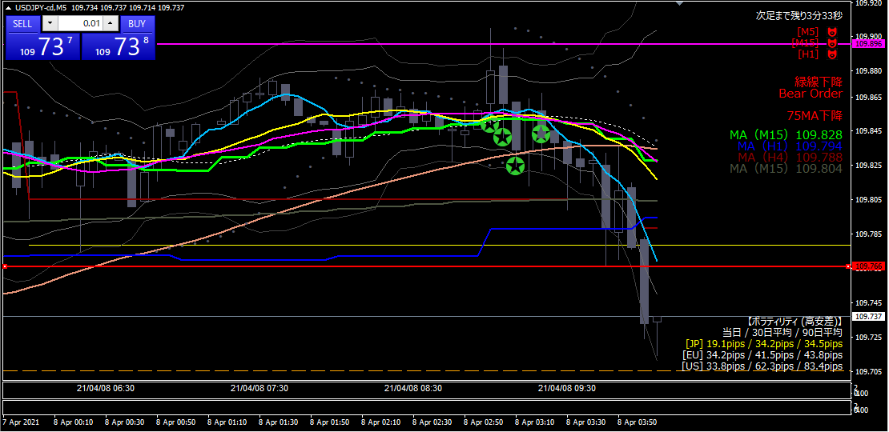

利確

利確根拠
 | 週のピボット（オレンジ点線）付近で跳ね返されたため。

